GUI_001
Mô tả | 6 nút trong ô màu đỏ hiện trên các màn hình tạo hoặc sửa đối tượng

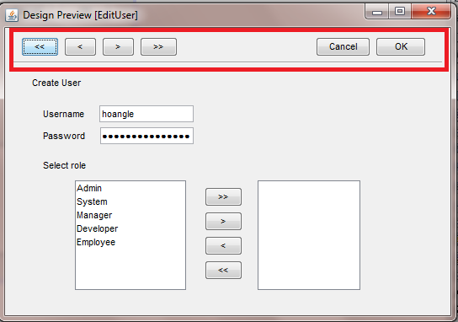
Màn hình:
 |  | Chức năng
 |  |  | << | Lưu đối tượng hiện đang xử lý, hiện lên đối tượng đầu tiên để xử lý
 |  |  | < | Lưu đối tượng hiện đang xử lý, hiện lên đối tượng kề trước để xử lý
 |  |  | >> | Lưu đối tượng hiện đang xử lý, hiện lên đối tượng cuối cùng để xử lý
 |  |  | > | Lưu đối tượng hiện đang xử lý, hiện lên đối tượng kề sau để xử lý

 |  |  | Cancel | Thoát khỏi màn hình ko lưu, trở lại màn hình Output
 |  |  | OK | Lưu đối tượng hiện đang xử lý, trở lại màn hình Output

 |  | Trong quá trình lưu sẽ có validation, nếu vi phạm validation các chức năng sẽ ko được thực hiện

 |  | Trạng thái Invisible

 |  |  | Khi tạo đối tượng mới nếu đây là đối tượng duy nhất thì các nút <<, <, >, >> sẽ bị ẩn,
 |  |  |  | nếu ko pải là đối tượng đầu tiên thì sẽ invisible 2 nút >, >>
 |  |  | Khi sửa 1 đối tượng, nếu đây là đối tượng duy nhất thì các nút <<, <, >, >> sẽ bị ẩn, nếu là đối tượng đầu tiên thì các nút <<,< sẽ bị ẩn,
 |  |  |  | nếu là đối tượng sau cùng thì 2 nút >, >> sẽ bị ẩn

GUI_002(search)
Chức năng tìm kiếm

 | Màn hình tìm kiếm | Hiện ra sau khi nhấn nút Tìm kiếm ở màn hình output

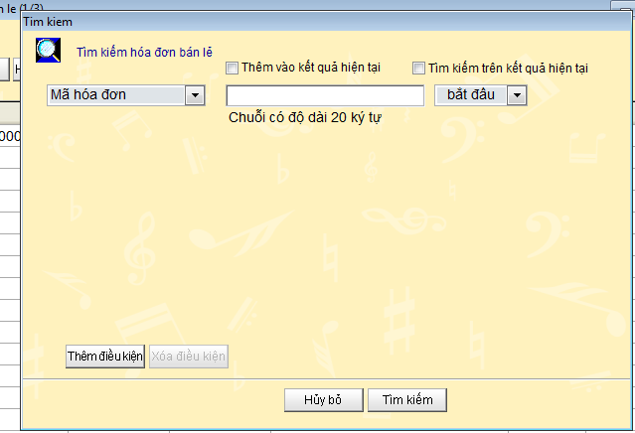

 |  |  |  | Trạng thái các nút
 |  |  |  |  | Thêm điều kiện |  | Ẩn khi đã có 4 điều kiện trên màn hình
 |  |  |  |  | Xóa điều kiện |  | Ẩn khi còn lạ duy nhất 1 điều kiện trên màn hình

 |  |  |  | Công dụng của 2 nút check
 |  |  |  |  | Thêm vào kết quả hiện tại |  |  | Nhấn nút tìm kiếm thì kết quả sẽ được thêm vào màn hình output.
 |  |  |  |  |  |  |  | Lưu ý kết quả trùng với màn hình output sẽ bị loại ra

 |  |  |  |  | Tìm kiếm trên kết quả hiện tại |  |  | Data để tìm kiếm là những dữ liệu trên màn hình output
 |  |  |  | Action

 |  |  |  | Nhấn nút "Hủy bỏ" |  | ko làm j hết, màn hình tìm kiếm bị close
 |  |  |  | Nhấn nút "Tìm kiếm" |  | Tìm kiếm dữ liệu trên database dựa theo các điều kiện search, màn hình tìm kiếm close, dữ liệu trên màn hình Output là dữ liệu tìm kiếm được

 | Giá trị của các field tìm kiếm

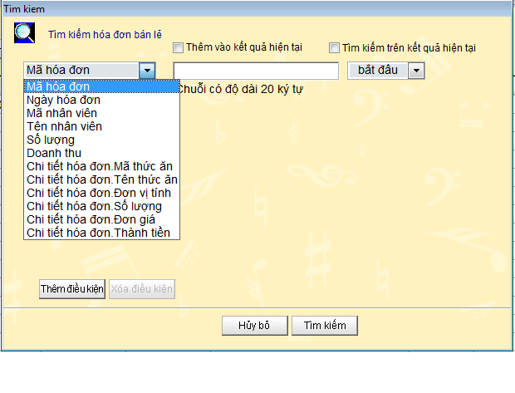

 |  |  |  | *Chứa các thuộc tính của hóa đơn và hóa đơn chi tiết

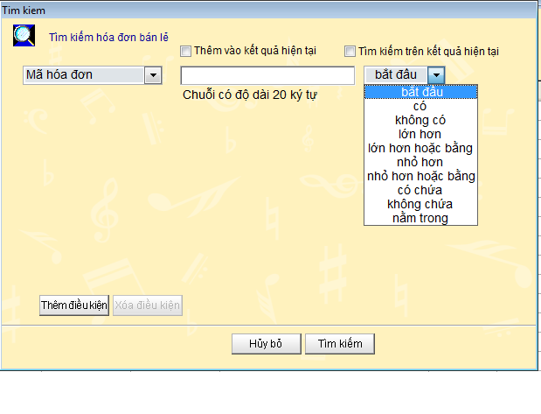

 |  |  |  | Các toán tử của màn hình tìm kiếm (10 toán tử)

 | Nhấn nú t thêm điều kiện sẽ hiện ra thêm trường nhập điều kiện tìm kiếm
 | Nhấn nút xóa điều kiện sẽ xóa điều kiện đang chọn

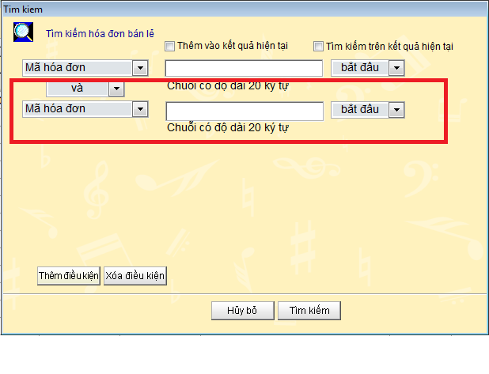

 |  |  | Tối đa là 4 điều kiện tìm kiếm

GUI_003(sort)
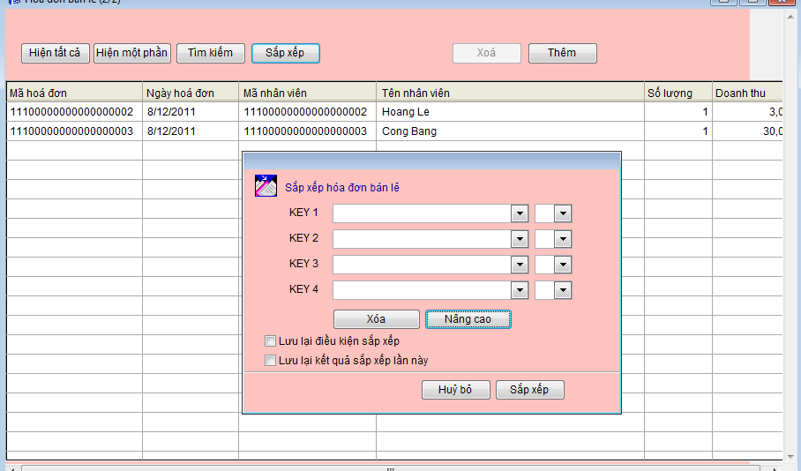
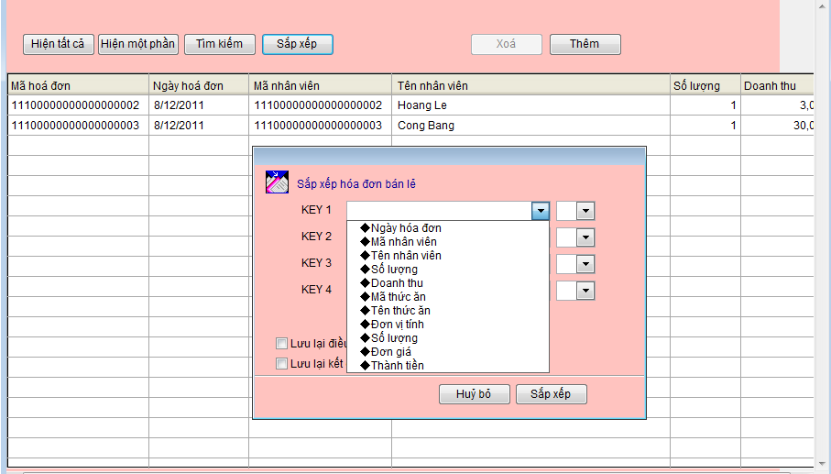
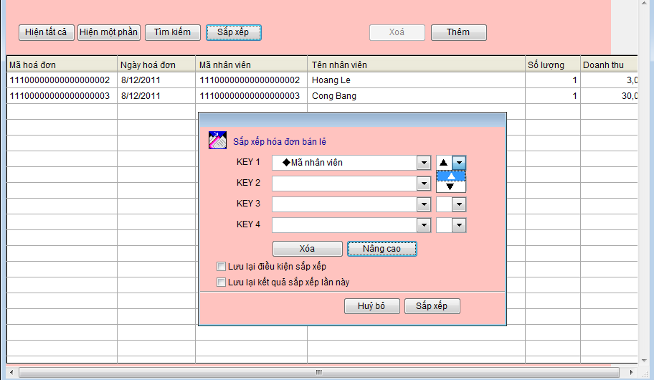
Dữ liệu output sẽ được sắp sếp theo 4 KEY

